01_Screen Layout
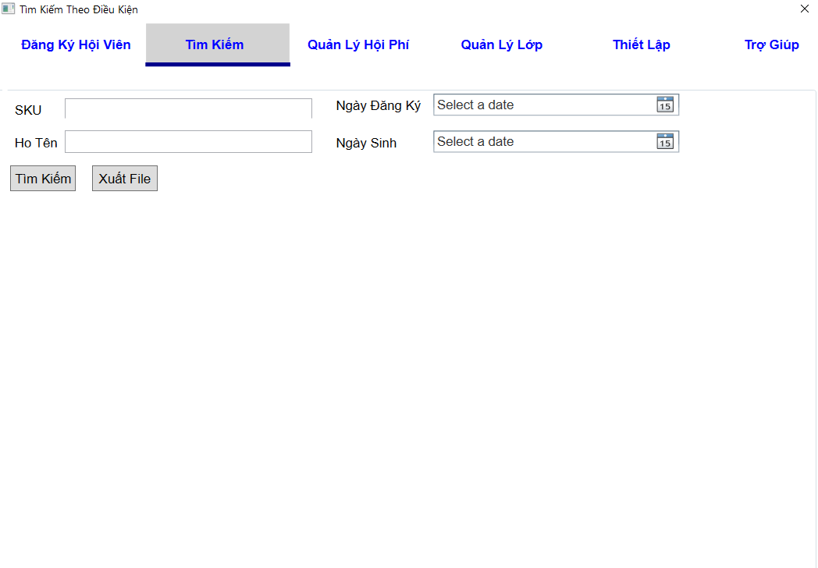
Picture item definition book
system-name
Aidiko dojo's Member Management
AKD
Screen ID
Conditional Search
AKD004
Form number
screen name

02_Item definition
Picture item definition book
system-name
AKD004
Aidiko dojo's Member Management
AKD
Screen ID
Conditional Search
Form number
screen name
No | Japanese name (item name) | project name | Symbol name | Number of digits | Type | required | Code ID | initial value | I/O/IO | Description
1 | SKU | SKU | txtSKU | 20 | text | - | - | Blank | I | Nhập SKU cần tìm
2 | Ngày Đăng Ký | NgayDangKy | dtpNgayDangKy | - | datetime picker | - | － | Blank | I | Nhập Ngày Đăng Ký
3 | Họ Tên | HoTen | txtHoTen | 50 | text | - | － | Blank | I | Nhập Họ Tên
4 | Ngày Sinh | Ngày Sinh | dtpNgaySinh | - | datetime picker | - | - | Blank | I | Nhập Ngày Sinh
5 | SKU | SKU | lblMaVach | - | label | O | － | - | O | Hiển thị SKU
6 | Họ Tên | Họ Tên | lblHoTen | - | label | O | － | - | O | Hiển thị Họ Tên
7 | Quốc Tịch | Quốc Tịch | lblQuocTich | - | label | O | － | - | O | Hiển thị Quốc Tịch
8 | Địa Chỉ | Địa Chỉ | lblDiaChi | - | label | O | － | - | O | Hiển thị Địa Chỉ
9 | Số Điện Thoại | Số Điện Thoại | lblSoDienThoai | - | label | O | － | - | O | Hiển thị Số Điện Thoại
10 | Ngày Đăng Ký | Ngày Đăng Ký | lblNgayDangKy | - | label | O | － | - | O | Hiển thị Ngày Đăng Ký
11 | Tìm Kiếm | TimKiem | btnTimKiem | - | button | - | － | - | - | Click Search / Hiển thị thông tin tìm kiếm
12 | Xuất File | XuatFile | btnXuatFile | - | button | - | － | - | - | Click Export / Xuất ra file Word

03_Definition
Form number |  | AKD | Picture definition book |  | system-name | Aidiko dojo's Member Management
screen name |  | Conditional Search |  |  | Screen ID | AKD004
Screen overview |  | Tìm kiếm thông tin hội viên
Initial Focus

１． Processing at initial display

No. | Processing name |  |  | Process details
1 | Hiển thị form Tìm Kiếm Theo Điều Kiện |  |  | Admin nhập vào những thông tin cần tìm kiếm vào các textbox SKU, Ngày Đăng Ký, Họ Tên, Ngày Sinh trong form Tìm Kiếm Theo Điều Kiện

２． Event processing

No. | Processing name |  |  | Process details
1 | Hiển thị danh sách tìm kiếm |  |  | - Khi admin nhập vào những thông tin mình cần tìm kiếm vào textbox SKU, Ngày Đăng Ký, Họ Tên hay Ngày Sinh trong form tìm kiếm theo điều kiện, sau đó admin click vào button Tìm Kiếm hệ thống sẽ hiển thị thông tin tìm kiếm ở bên dưới
2 | Xuất File excel |  |  | - Khi admin click vào buttton Xuất File, hệ thống xuất file Word bao gồm danh sách hội viên được tìm kiếm và thông tin số mã vạch, đăng ký, họ tên, quốc tịch, địa chỉ số điện thoại, hình, ngày đăng ký, ngày sinh, nơi sinh, lớp đăng ký và các đai đẳn đạt được
3 | Chuyển form xem chi tiết hội viên |  |  | - Khi admin click vào SKU từ danh sách hội viên, hệ thống sẽ hiển thị chi tiết của hội viên này.

3. Mapping Action and Class

SKU
MemberName
Day_Register
Day_of_Birth
Ｎｏ | Action |  | DAO Layer |  |  |  | BLO Layer | VIEW
 |  |  | Class |  |  | Parameters
1 | Hiển thị danh sách tìm kiếm |  | Student_Model.cs, AccessDB_DAO.cs,SearchMember_DAO |  |  |  | SearchMember_BLO.cs | SearchCondition.xaml
2 | Xuất file excel |  | - |  |  | _
3 | Chuyển form xem chi tiết hội viên |  | - |  |  | - | RegisterMember_BLO.cs | RegisterMemberScreen.xaml

04_Check Conditional_Monadic
Form number
screen name
Conditional Search
AKD
Picture item definition book
system-name
Screen ID
Aidiko dojo's Member Management
AKD004
 |  |  |  | Attribute | Number of digits |  | Processing on error
Ｎｏ | Item name | Symbol item name | required | mail address | minimum value | Maximum value | Output destination | Variable item | Explanation of processing
1 | SKU | txtSKU | - | － | － | 20 | - | SKU | －
2 | Ngày Đăng Ký | dtpNgayDangKy | - | － | － | － | - NgayDangKy phải lớn hơn hoặc bằng với ngày hiện tại | NgayDangKy | －
3 | Họ Tên | txtHoTen | - | － | － | 50 | - HoTen quá dài không quá 50 ký tự | HoTen | －
4 | Ngày Sinh | dtpNgaySinh | - | － | － | － | NgaySinh không lớn hơn ngày hiện tại | NgaySinh | －
5 | SKU | SKU | O | － | － | － | － | － | －
6 | Họ Tên | HoTen | O | － | － | － | － | － | －
7 | Quốc Tịch | QuocTich | O | － | － | － | － | － | －
8 | Địa Chỉ | DiaChi | O | － | － | － | － | － | －
9 | Số Điện Thoại | SoDienThoai | O | － | － | － | － | － | －
10 | Ngày Đăng Ký | NgayDangKy | O | － | － | － | － | － | －

05_Check Conditional
Picture item definition book
system-name
Aidiko dojo's Member Management
Screen ID
Conditional Search
AKD004
Form number
screen name
AKD

 |  |  |  | Processing on error
Ｎｏ | Item name | Symbol item name | Check conditions | Output destination | Message ID | Variable item | Explanation of processing
1 | Ngày Đăng Ký | dtNgayDangKy | Ngày Đăng Ký nhỏ hơn hoặc bằng ngày hiện tại | - | AKD-MS008-E | {0}: ngày đăng ký | -
2 | Ngày Sinh | dtNgaySinh | Ngày Sinh phải nhỏ hơn ngày hiện tại | - | AKD-MS007-E | {0}: ngày sinh | -
3 | Xuất File | btnXuatFile | Xuất file có lỗi hay không. | - | AKD-MS010-E |  | -
4 | Tìm Kiếm | btnTimKiem | Không có dữ liều cần tìm kiếm | - | AKD-MS011-E |  | -

